調整入力
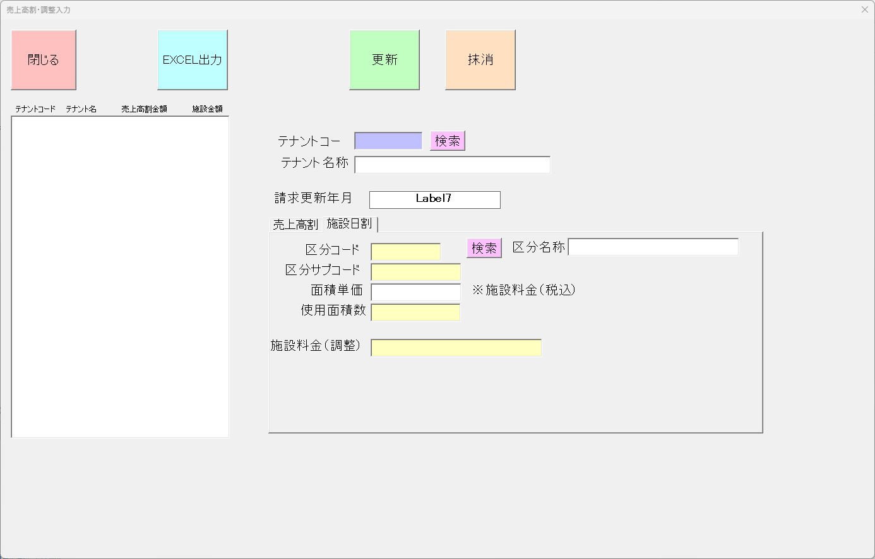
画面 | システム名 | 施設使用料・償還金等料金及び納付書作成システム | 作成者 | 藤城 |  | 修正者
 | サブシステム名 | 調整入力 | 作成日 | 2022-07-10 |  | 修正日
画面イメージ |  |  |  | 機能説明
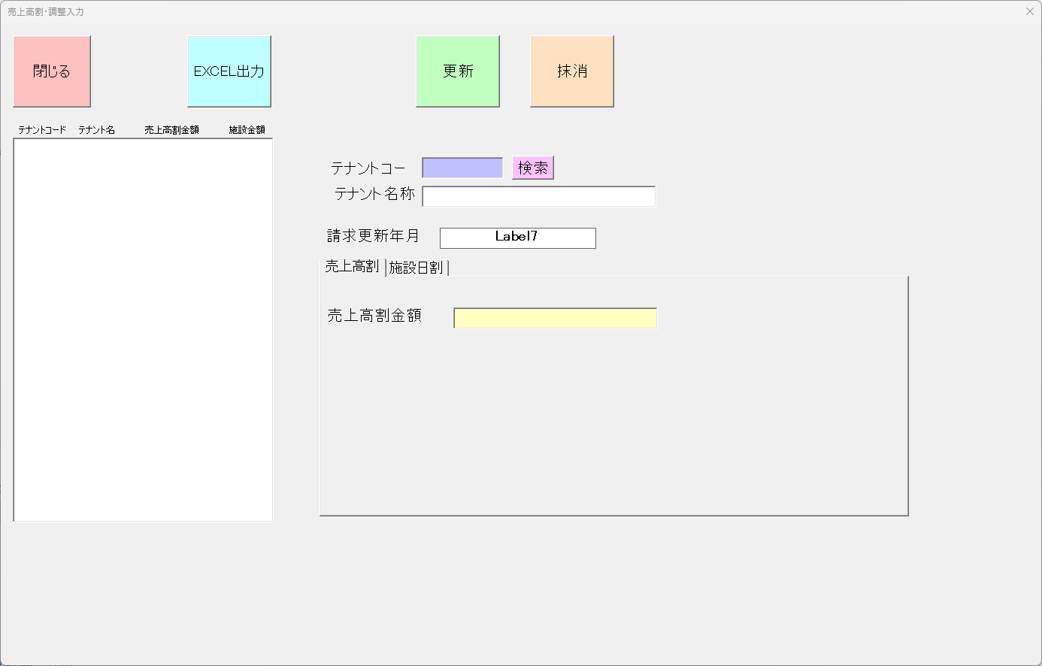
 |  |  |  | 更新 | 請求データを作成する

 |  |  |  | 閉じる | 画面を閉じてメニューへ戻る

 |  |  |  |  | 状態表示

 |  |  |  |  | 請求データ作成日を表示 (yyyy/mm/dd HH:mi:ss)

 |  |  |  |  | 請求データを更新年月を表示

